Indicador
 | OFERTA MONETARIA (M1) Y LIQUIDEZ TOTAL (M2)

 | En millones de dólares al final del período
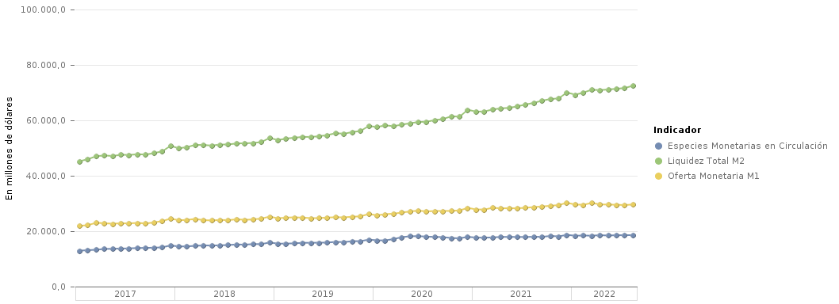
 |  |  | Especies Monetarias en Circulación | Liquidez Total M2 | Oferta Monetaria M1
 | 2022 | Agosto | 18,588.49 | 72,494.98 | 29,650.81
 | 2022 | Julio | 18,550.73 | 71,671.62 | 29,414.37
 | 2022 | Junio | 18,555.11 | 71,391.04 | 29,541.45
 | 2022 | Mayo | 18,436.59 | 71,141.79 | 29,594.13
 | 2022 | Abril | 18,559.34 | 70,908.39 | 29,664.74
 | 2022 | Marzo | 18,360.04 | 71,033.33 | 30,176.47
 | 2022 | Febrero | 18,439.18 | 70,046.45 | 29,554.67
 | 2022 | Enero | 18,352.07 | 69,239.45 | 29,590.12
 | 2021 | Diciembre | 18,683.97 | 70,075.39 | 30,254.96
 | 2021 | Noviembre | 18,128.51 | 67,919.47 | 29,428.06
 | 2021 | Octubre | 18,273.42 | 67,692.77 | 29,161.43
 | 2021 | Septiembre | 17,965.89 | 67,114.03 | 28,930.55
 | 2021 | Agosto | 17,956.22 | 66,318.48 | 28,673.30
 | 2021 | Julio | 17,925.17 | 65,724.75 | 28,472.71
 | 2021 | Junio | 17,907.24 | 65,050.55 | 28,252.74
 | 2021 | Mayo | 17,934.30 | 64,513.99 | 28,295.87
 | 2021 | Abril | 17,930.83 | 64,332.16 | 28,241.93
 | 2021 | Marzo | 17,737.47 | 63,928.88 | 28,433.19
 | 2021 | Febrero | 17,660.98 | 63,199.85 | 27,818.05
 | 2021 | Enero | 17,679.28 | 63,141.97 | 27,826.33
 | 2020 | Diciembre | 17,959.92 | 63,821.32 | 28,409.50
 | 2020 | Noviembre | 17,432.26 | 61,319.57 | 27,491.46
 | 2020 | Octubre | 17,528.51 | 61,464.41 | 27,320.85
 | 2020 | Septiembre | 17,850.41 | 60,492.98 | 27,283.21
 | 2020 | Agosto | 17,943.98 | 60,086.98 | 27,274.79
 | 2020 | Julio | 18,019.86 | 59,501.88 | 27,144.52
 | 2020 | Junio | 18,209.89 | 59,394.00 | 27,401.06
 | 2020 | Mayo | 18,152.70 | 58,949.96 | 27,138.48
 | 2020 | Abril | 17,848.07 | 58,463.93 | 26,715.36
 | 2020 | Marzo | 17,135.95 | 57,896.90 | 26,319.28
 | 2020 | Febrero | 16,683.73 | 58,187.41 | 26,136.51
 | 2020 | Enero | 16,682.28 | 57,594.50 | 25,715.65
 | 2019 | Diciembre | 16,966.20 | 57,967.69 | 26,196.71
 | 2019 | Noviembre | 16,390.25 | 56,147.25 | 25,363.35
 | 2019 | Octubre | 16,394.30 | 55,772.32 | 25,209.84
 | 2019 | Septiembre | 16,047.57 | 55,160.34 | 24,989.00
 | 2019 | Agosto | 16,135.62 | 55,371.99 | 25,033.94
 | 2019 | Julio | 15,891.79 | 54,680.12 | 24,921.39
 | 2019 | Junio | 15,845.23 | 54,271.29 | 24,720.54
 | 2019 | Mayo | 15,811.22 | 54,009.15 | 24,695.29
 | 2019 | Abril | 15,794.43 | 54,011.82 | 24,883.39
 | 2019 | Marzo | 15,616.17 | 53,747.06 | 24,995.89
 | 2019 | Febrero | 15,514.71 | 53,416.42 | 24,901.06
 | 2019 | Enero | 15,501.35 | 52,873.40 | 24,643.71
 | 2018 | Diciembre | 15,915.87 | 53,664.74 | 25,259.94
 | 2018 | Noviembre | 15,346.37 | 52,167.68 | 24,542.60
 | 2018 | Octubre | 15,327.62 | 51,826.37 | 24,261.75
 | 2018 | Septiembre | 15,151.68 | 51,720.47 | 24,092.29
 | 2018 | Agosto | 15,190.49 | 51,663.34 | 24,297.85
 | 2018 | Julio | 15,003.07 | 51,299.67 | 23,983.44
 | 2018 | Junio | 14,910.82 | 51,259.86 | 24,057.50
 | 2018 | Mayo | 14,799.45 | 50,897.41 | 23,880.58
 | 2018 | Abril | 14,863.00 | 51,100.73 | 23,979.42
 | 2018 | Marzo | 14,721.22 | 51,152.90 | 24,427.19
 | 2018 | Febrero | 14,508.14 | 50,338.67 | 24,065.59
 | 2018 | Enero | 14,492.20 | 49,914.38 | 23,951.93
 | 2017 | Diciembre | 14,858.68 | 50,790.78 | 24,530.51
 | 2017 | Noviembre | 14,170.54 | 48,835.51 | 23,657.00
 | 2017 | Octubre | 14,047.74 | 48,166.55 | 23,149.97
 | 2017 | Septiembre | 13,965.81 | 47,658.54 | 22,779.33
 | 2017 | Agosto | 13,943.51 | 47,775.11 | 22,992.93
 | 2017 | Julio | 13,776.09 | 47,499.92 | 22,812.30
 | 2017 | Junio | 13,730.20 | 47,586.69 | 22,824.91
 | 2017 | Mayo | 13,642.39 | 47,129.41 | 22,703.75
 | 2017 | Abril | 13,582.73 | 47,310.79 | 22,842.30
 | 2017 | Marzo | 13,301.04 | 47,075.93 | 23,032.94
 | 2017 | Febrero | 13,147.25 | 45,980.08 | 22,193.52
 | 2017 | Enero | 12,979.48 | 45,257.48 | 21,912.19

 | Fuente: | Banco Central del Ecuador

